Источники
 |  |  |  |  | Форма 0503117 с.3
3. Источники финансирования дефицита бюджета

Наименование показателя | Код строки | Код источника финансирования дефицита бюджета по бюджетной классификации | Утвержденные бюджетные назначения | Исполнено | Неисполненные назначения

1 | 2 | 3 | 4 | 5 | 6
Источники финансирования дефицита бюджета - всего | 500 | x | 122,251,907.82 | 128,435,853.74 | -
в том числе:
источники внутреннего финансирования бюджета | 520 | x | - | 100,000,000.00 | -
из них:
Иные источники внутреннего финансирования дефицитов бюджетов | 520 | 000 01 06 00 00 00 0000 000 | - | 100,000,000.00 | -
Операции по управлению остатками средств на единых счетах бюджетов | 520 | 000 01 06 10 00 00 0000 000 | - | 100,000,000.00 | -
Увеличение финансовых активов в государственной (муниципальной) собственности за счет средств организаций, лицевые счета которым открыты в территориальных органах Федерального казначейства или в финансовых органах в соответствии с законодательством Российской Федерации | 520 | 000 01 06 10 02 00 0000 500 | - | 100,000,000.00 | -
Увеличение финансовых активов в собственности городских округов за счет средств на казначейских счетах для осуществления и отражения операций с денежными средствами, поступающими во временное распоряжение получателей средств местного бюджета, казначейских счетах для осуществления и отражения операций с денежными средствами бюджетных и автономных учреждений, казначейских счетах для осуществления и отражения операций с денежными средствами юридических лиц, не являющихся участниками бюджетного процесса, бюджетными и автономными учреждениями | 520 | 000 01 06 10 02 04 0000 550 | - | 100,000,000.00 | -
Увеличение финансовых активов в собственности городских округов за счет средств на казначейских счетах для осуществления и отражения операций с денежными средствами, поступающими во временное распоряжение получателей средств местного бюджета, казначейских счетах для осуществления и отражения операций с денежными средствами бюджетных и автономных учреждений, казначейских счетах для осуществления и отражения операций с денежными средствами юридических лиц, не являющихся участниками бюджетного процесса, бюджетными и автономными учреждениями (увеличение финансовых активов за счет привлечения на единый счет местного бюджета остатков средств на казначейских счетах для осуществления и отражения операций с денежными средствами бюджетных и автономных учреждений, открытых финансовому органу муниципального образования) | 520 | 000 01 06 10 02 04 0002 550 | - | 100,000,000.00 | -
источники внешнего финансирования бюджета | 620 | x | - | - | -
из них:
Изменение остатков средств | 700 |  | 122,251,907.82 | 28,435,853.74 | -
Изменение остатков средств на счетах по учету средств бюджетов | 700 | 000 01 05 00 00 00 0000 000 | 122,251,907.82 | 28,435,853.74 | 93,816,054.08
увеличение остатков средств, всего | 710 |  | -8,343,039,683.03 | -4,138,810,659.43 | X
Увеличение остатков средств бюджетов | 710 | 000 01 05 00 00 00 0000 500 | -8,343,039,683.03 | -4,138,810,659.43 | X
Увеличение прочих остатков средств бюджетов | 710 | 000 01 05 02 00 00 0000 500 | -8,343,039,683.03 | -4,138,810,659.43 | X
Увеличение прочих остатков денежных средств бюджетов | 710 | 000 01 05 02 01 00 0000 510 | -8,343,039,683.03 | -4,138,810,659.43 | X
Увеличение прочих остатков денежных средств бюджетов городских округов | 710 | 000 01 05 02 01 04 0000 510 | -8,343,039,683.03 | -4,138,810,659.43 | X
уменьшение остатков средств, всего | 720 |  | 8,465,291,590.85 | 4,167,246,513.17 | X
Уменьшение остатков средств бюджетов | 720 | 000 01 05 00 00 00 0000 600 | 8,465,291,590.85 | 4,167,246,513.17 | X
Уменьшение прочих остатков средств бюджетов | 720 | 000 01 05 02 00 00 0000 600 | 8,465,291,590.85 | 4,167,246,513.17 | X
Уменьшение прочих остатков денежных средств бюджетов | 720 | 000 01 05 02 01 00 0000 610 | 8,465,291,590.85 | 4,167,246,513.17 | X
Уменьшение прочих остатков денежных средств бюджетов городских округов | 720 | 000 01 05 02 01 04 0000 610 | 8,465,291,590.85 | 4,167,246,513.17 | X

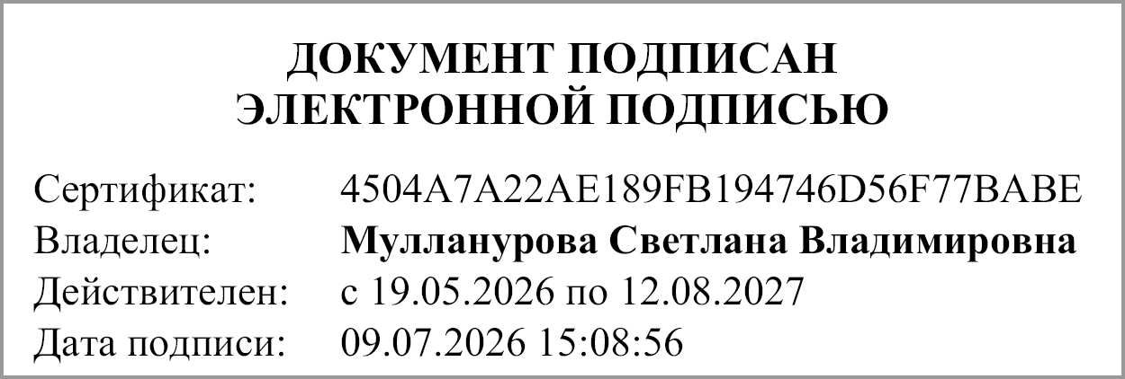
Руководитель |  |  | Мулланурова Светлана Владимировна

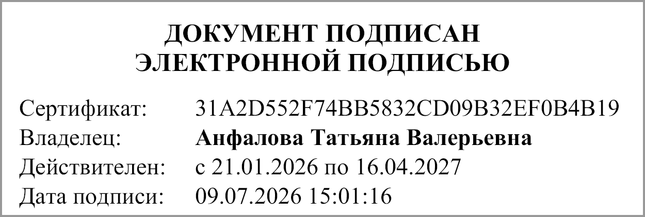
Главный бухгалтер |  |  | Анфалова Татьяна Валерьевна

"01" июля 2026 г.

Документ подписан электронной подписью. Дата представления 09.07.2026 Главный бухгалтер(Анфалова Татьяна Валерьевна, Сертификат: 31A2D552F74BB5832CD09B32EF0B4B19, Действителен: с 21.01.2026 по 16.04.2027), Руководитель(Мулланурова Светлана Владимировна, Сертификат: 4504A7A22AE189FB194746D56F77BABE, Действителен: с 19.05.2026 по 12.08.2027)

